Opmerkingen + Formules
Opmerkingen

Daar waar in een regeling de eis voor efficiëntie is uitgedrukt als een formule (% + x log(output)), verschijnt in de pivot tabel alleen het %. In de 'platte' tabel is de formule aangegeven in het comment veld.
Om betere vergelijking toe te laten werden emissiecijfers die zijn uitgedrukt in andere eenheden dan mg/Nm³, omgerekend naar mg/Nm³, zowel bij 10% als bij 13% O2.
Om problemen bij sorteren te vermijden, zijnn de omgerekende waarden als 'values' (en niet als formules) opgenomen in de 'platte tabel'. De gebruikte formule staat vermeld in de laatste kolom.
Groene rijen in de 'platte tabel' zijn de normen uitgedrukt in de oorspronkelijke eenheden en referentieomstandigheden.
Blauwe rijen in de 'platte tabel' zijn normen die werden omgerekend. De omrekening is zuiver mathematisch en vraagt geen aannames (bv van ppm naar mg, correctie voor % O2).
Oranje rijen in de 'platte tabel' zijn normen die werden omgerekend uit ongelijksoortige eenheden (bv van g/MJ naar mg/Nm³), de omrekening vraagt daarom aannames (bv over de energie-inhoud van het hout (17,3 GJ/t)).

Het onderscheid tussen de parameter 'Stof' en 'Stof incl. condensables' is gelinkt aan de gebruikte meetmethode.
 | Stof: gemeten volgens methode met ‘verwarmd filter’
 | Stof incl. condensables: gemeten volgens methodes ‘met stroomverdunningstunnel en filter bij omgevingstemperatuurof elektrostatische stofvanger’
 | Voor meer info over de gebruikte meetmethoden: zie paragraaf 3.4.1 in de BBT-studie

Formules gebruikt voor de omrekeningen

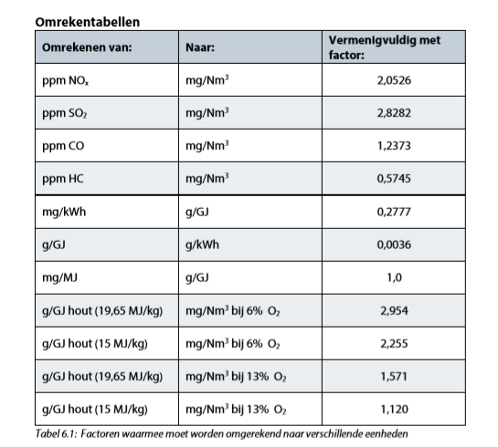
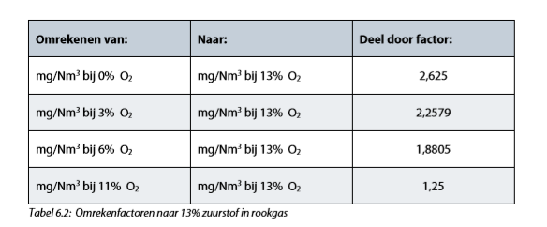
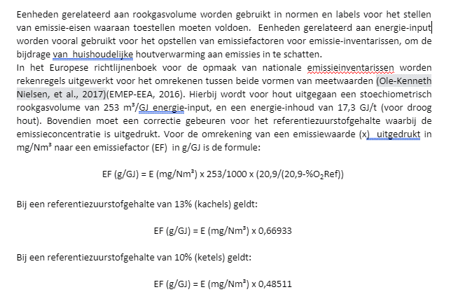

 |  |  | 2.2658227848

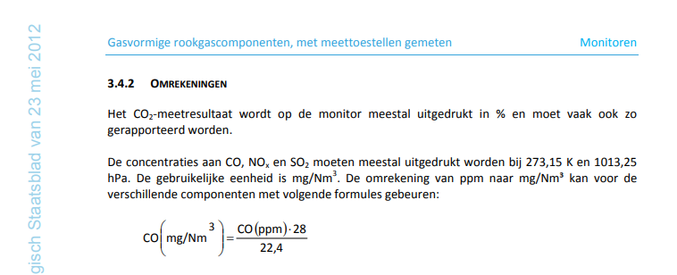

 |  | CO(ppm)=10000 CO(%)
 |  | CO(mg/Nm³) = 10000 CO(%).28/22,4 = 12500 CO(%)

